クラス図_会員機能(会員周り)
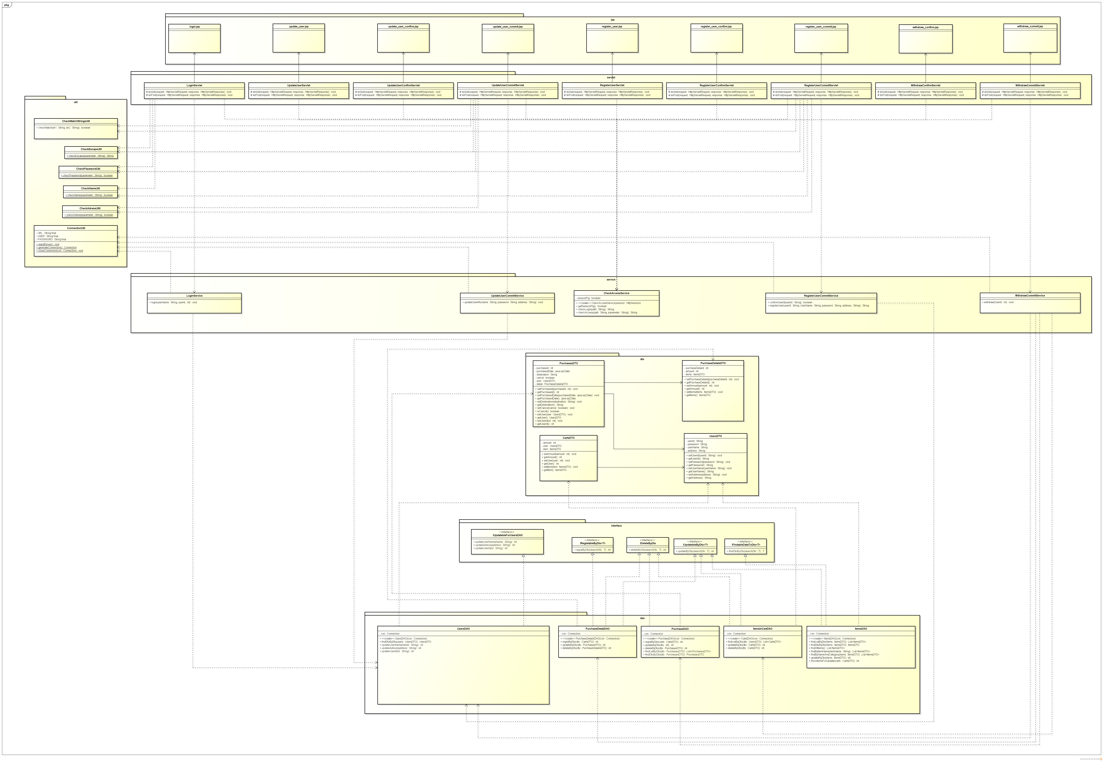
クラス図 | システムID |  | 改訂日 | No. | 1
 | システム名称 | 電子商取引システム | 改訂者

ショッピング機能：会員機能（ログイン画面）

クラス図_会員機能(購入履歴周り)
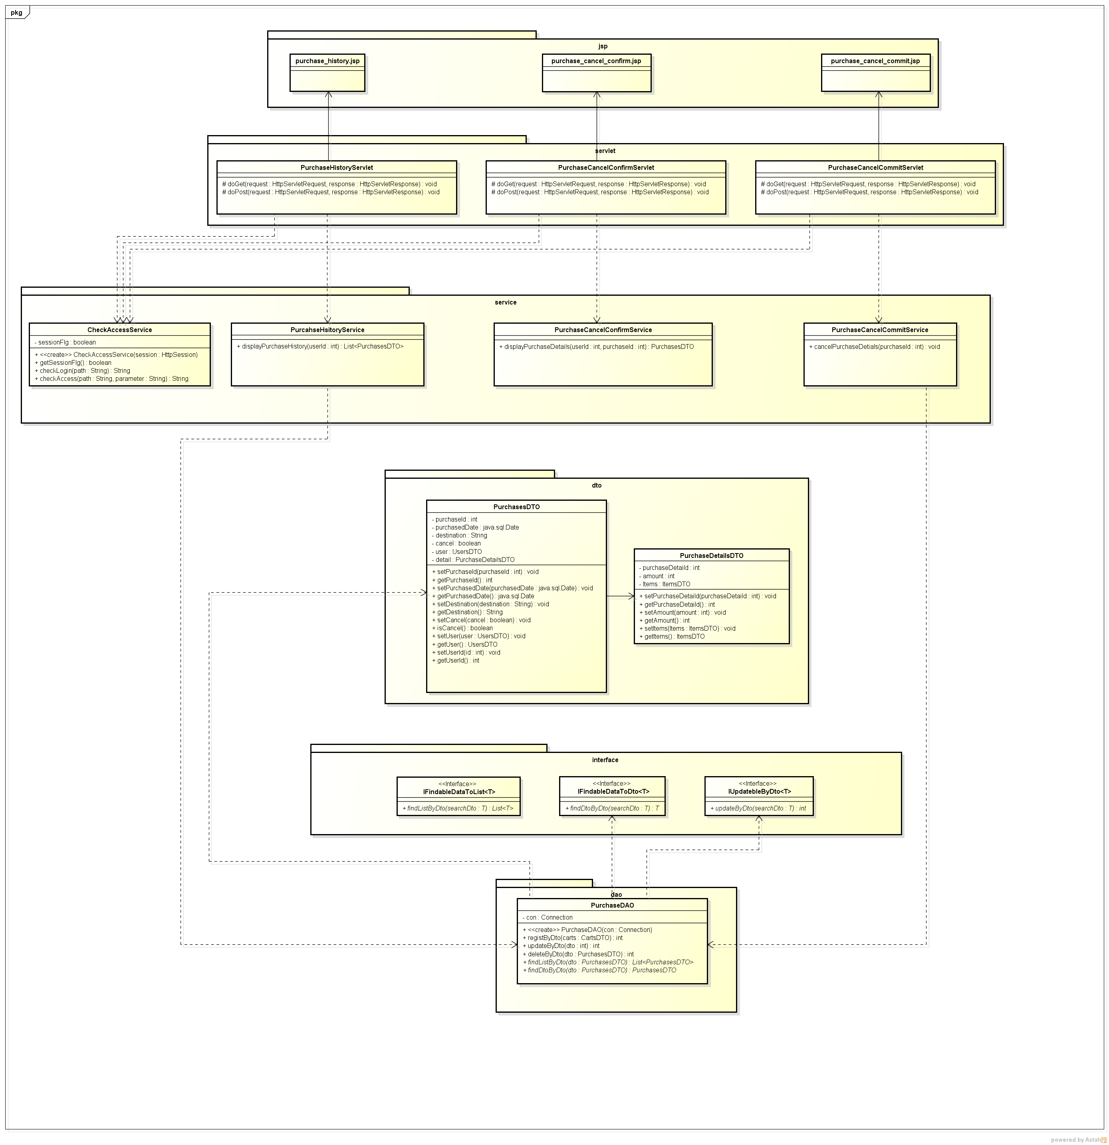
クラス図 | システムID |  | 改訂日 | No. | 1
 | システム名称 | 電子商取引システム | 改訂者

ショッピング機能：会員機能(購入履歴一覧画面)

